Hoja1
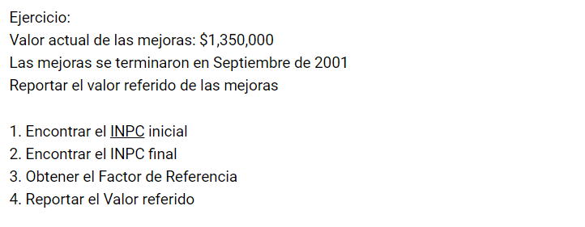

INPC INICIAL | 136.08 |  | 0.3636808348
INPC FINAL | 49.489688

 | VALOR ACTUAL DE MEJORES | $1,350,000.00 | $490,969.13

